Sheet1
成都市第五人民医院医患体验中心话务中心零星装饰装修工程项目工程量清单
项目明细 | 功能参数 | 单位 | 单价最高限价（元） | 数量 | 单价最高限价（元） | 参考样式
办公室定制柜 | 1.定制； 2.尺寸3960W*3200H*350D 3.免漆板25MM； 4.光亮平整, 无颗粒,无气泡,无渣点,颜色均匀、硬度高 5.颜色样式可选 6.板材技术标准和要求参考或相当于：吉冠、千年舟、巴比雄 | m² | 788 | 12.672 | 9985.54
会议室定制柜 | 1.定制； 2.尺寸1900W*3780H*350D 3.免漆板25MM； 4.光亮平整, 无颗粒,无气泡,无渣点,颜色均匀、硬度高 5.颜色样式可选 6.板材技术标准和要求参考或相当于：吉冠、千年舟、巴比雄 | m² | 788 | 7.182 | 5659.42 | 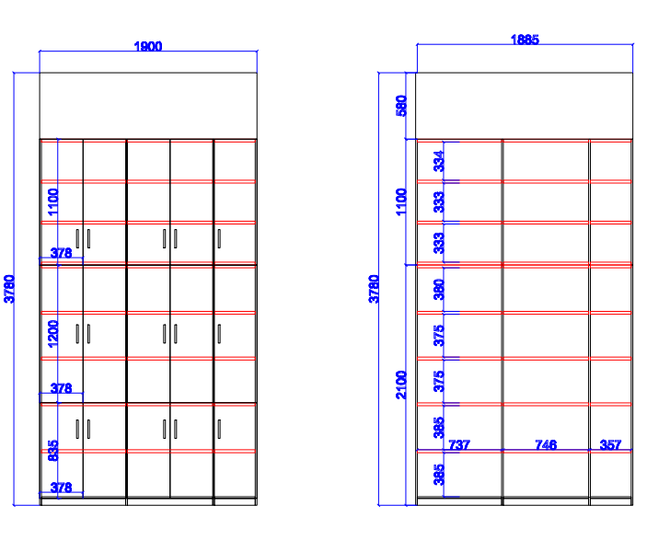
值班室定制柜 | 1.定制； 2.尺寸1000W*1200H*500D 3.免漆板25MM； 4.光亮平整, 无颗粒,无气泡,无渣点,颜色均匀、硬度高 5.颜色样式可选 6.板材技术标准和要求参考或相当于：吉冠、千年舟、巴比雄 | m² | 788 | 1.2 | 945.60
办公室定制工位 | 1.定制； 2.单个工位尺寸1300W*1400H*1200D 3.免漆板25MM； 4.光亮平整, 无颗粒,无气泡,无渣点,颜色均匀、硬度高 5.铝合金龙骨 6.含配活动柜、PVC键盘架、主机托盘架。（不含椅子） 7.颜色可选； 8.板材技术标准和要求参考或相当于：吉冠、千年舟、巴比雄 | 组 | 2450 | 9 | 22050.00
合计 |  |  |  |  | 38640.55

